상품제안서
에코너 큐브멀티탭 전선형1.8m(C타입/USB) | 상품코드: S45870

 |  |  |  |  |  |  | 02-713-8555 | www.synergygift.co.kr
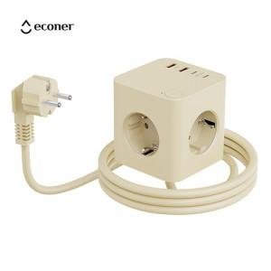 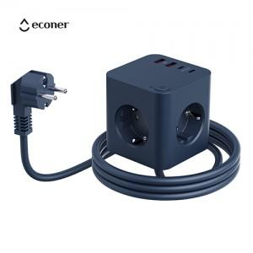 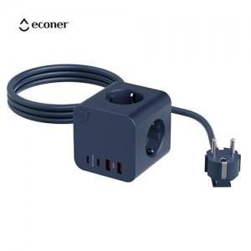

【상세/제작정보】 | - 못생긴 멀티탭은 가라!!! 이제 멀티탭도 감성 스타일 시대!!! 자랑하고싶은 큐브형 멀티탭<br>- 실용적이면서 아름다운 오브제의 큐브형 디자인 ,파스텔 톤 색상으로 드러나도 멋진 인테리어가 됩니다<br>- 기본 콘센트3구에 휴대폰 충전용 C타입2포트 와 생활가전 용도의 USB-A 2포트 로 구성<br>- 불에 강한 난연 소재의 pc 로 안전까지 생각한 큐브 멀티탭<br>- 넉넉한 180cm 의 전선 길이로 편리하고 안전하게 사용가능합니다<br>- PPS 25W 의 초고속 충전으로 더욱 빠르게 사용하세요 <br>- 박스사이즈 115 X 115 X 170 mm<br>- 모델명 : MT06 , 안전인증 : HU040204-25012 , 적합등록 : R-R-NbO-MT06<br>- 입력 : 220V~<br>- 정격 : MAX 16A 250V~,4000W<br>- 구성 : 콘센트3구,C타입2포트,USB-A 2포트<br>- 출력 : &lt;동시출력&gt; 15W MAX <usb-a> 18W MAX, PPS 25W MAX<br>- 제품 크기 : 약 76 x 76 x 85mm<br>- 전선: 1.8m, 무게 : 약 410g <br>- 재질 : 난연성PC</usb-a>

【인쇄/포장옵션】 | 실크, 레이저, 풀칼라 / 포장지포장

【공급단가】 | 수량 | 20~ | 100~ | 300~ | 500~ | 1,000~
*VAT별도 | 단가 | 26,000원 | 23,200원 | 21,900원 | 21,100원 | 20,800원

【상품 URL】 | https://www.synergygift.co.kr:443/src/goods_detail.php?gdno=45870

